Questão 1
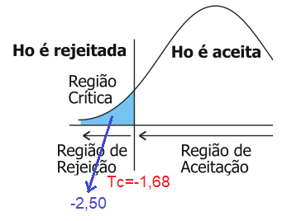
Processo | Tamanho da Amostra | Média | Desvio Padrão | Variância
A | 25 | 16.2 | 3 | 9 | -> maior variância
B | 25 | 17.7 | 0.1 | 0.01
α = | 0.05

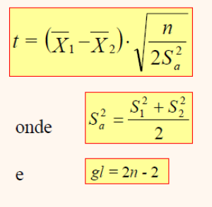
F=9/100= | 0.09 | <4 homogênea

gl=2*25-2 | 48
S²a= | 4.51
t= | -2.50
Tc= | 1.68

Questão 2
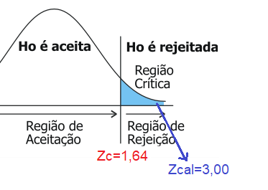
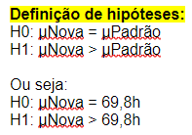
μ = | 69.8
= | 70.59
s= | 1.86
n= | 50

α= | 0.05
Área (0,5-α)= | 0.45
Zc= | 1.64
Zcal= | 3.00

Questão 3
Número de horas | Número de acidentes
5 | 13
10 | 17
14 | 18
16 | 22
17 | 23
25 | 25
Acidentes/Hora

r² = | 0.9096
r = | 0.9537

Questão 4
operador | 1 | 2 | 3 | 4 | 5 | 6 | 7 | 8
SM1 | 0.265 | 0.265 | 0.266 | 0.267 | 0.267 | 0.265 | 0.267 | 0.267
SM2 | 0.264 | 0.265 | 0.264 | 0.266 | 0.267 | 0.268 | 0.264 | 0.265

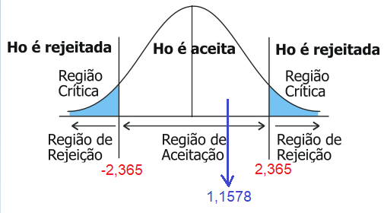
diferença | 0.0010 | 0.0000 | 0.0020 | 0.0010 | 0.0000 | -0.0030 | 0.0030 | 0.0020
 |  |  |  |  |  |  |  |  | 0.0000 | 0.0000 | 0.0000 | 0.0000 | 0.0000 | 0.0000 | 0.0000 | 0.0000
ΣD= | 0.0060
= | 0.0008
S² | 0.0000
S | 0.0018

t= | 1.1578

α= | 0.05
α/2= | 0.025
gl= | 7
tc= | 2.365

Teste-t: duas amostras em par para médias

 | SM1 | SM2
Média | 0.2661 | 0.2654
Variância | 9.8214285714E-07 | 2.2678571429E-06
Observações | 8 | 8
Correlação de Pearson | -0.0359
Hipótese da diferença de média | 0
gl | 7
Stat t | 1.1578
P(T<=t) uni-caudal | 0.1425
t crítico uni-caudal | 1.8946
P(T<=t) bi-caudal | 0.2849
t crítico bi-caudal | 2.3646

Questão 5
Amostra (mg.L-1) |  | α = | 0.05
Marca A | Marca B
1.40 | 1.6 |  |  |  |  | 0.01 | 0.05 | 0.08
1.70 | 1 |  |  |  |  | 0.04 | 0.14 | 0.04
1.50 | 1.5 |  |  |  |  | 0.00 | 0.02
1.80 | 1.5 |  |  |  |  | 0.08 | 0.02
1.80 | 1.4 |  |  |  |  | 0.08 | 0.00
1.40 | 1.2 |  |  |  |  | 0.01 | 0.03
1.30 | 1.4 |  |  |  |  | 0.04 | 0.00
1.20 |  |  |  |  |  | 0.10
1.10 |  |  |  |  |  | 0.17
1.90 |  |  |  |  |  | 0.15

A |  |  | B
n | 10 |  | n= | 7
média= | 1.51 |  | média= | 1.37
S²= | 0.08 |  | S²= | 0.04
S= | 0.28 |  | S= | 0.21
maior variância

F=0,28/100 = | 0.0028 | <4 homogênea |  |  | Teste-t: duas amostras presumindo variâncias diferentes
gl=10+7-2 = | 15
S²a = | ((10-1)*0,28 +(7-1)*0,21)/15= | 0.25 |  |  |  | Marca A | Marca B
Sa= | 0.50 |  |  |  | Média | 1.51 | 1.37
t= | (1,51-1,37)/(0,5*RAIZ(1/10+1/7))= | 0.56 |  |  | Variância | 0.08 | 0.04
α/2 = | 0.025 |  |  |  | Observações | 10 | 7
tc= | 2.13 |  |  |  | Hipótese da diferença de média | 0
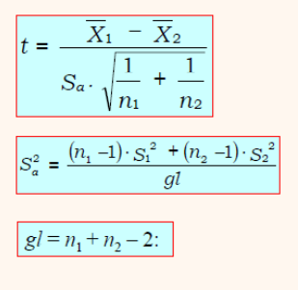
 |  |  |  |  | gl | 15
 |  |  |  |  | Stat t | 1.18
 |  |  |  |  | P(T<=t) uni-caudal | 0.13
 |  |  |  |  | t crítico uni-caudal | 1.75
 |  |  |  |  | P(T<=t) bi-caudal | 0.26
 |  |  |  |  | t crítico bi-caudal | 2.13

